コーティング表案 1
リボルトコーティング比較表

コーティングコース |  |  |  | リボルトプロ | リボルトプロ |  | リボルト |  | リボルトライト
 |  |  |  |  | リボルトプロ |  | リボルト |  | リボルトライト
種類 |  |  |  | ガラス硬化型 ３層 | ガラス硬化型 ２層 |  | ガラス系 ２層 |  | ガラス系 １層
耐久性目安 |  |  |  | ５年 | ５年 |  | ２年 |  | １年半 |  | １年
鏡面研磨 |  |  |  | 〇 | 〇 |  | 〇
軽研磨 |  |  |  |  |  |  |  |  | 〇
新車限定研磨無し |  |  |  |  |  |  |  |  |  |  | 〇
艶 |  |  |  | ★★★★★ | ★★★★☆ |  | ★★★☆☆ |  | ★★☆☆☆ |  | ★☆☆☆☆
汚れの落ちやすさ |  |  |  | ★★★★★ | ★★★★☆ |  | ★★★☆☆ |  | ★★☆☆☆ |  | ★★☆☆☆
未塗装樹脂パーツ |  |  |  | ★★★★★ | ★★★★☆ |  | ★★☆☆☆ |  | ★★☆☆☆ |  | ★★☆☆☆

預かり期間 |  |  |  | ３～５日 | ３～４日 |  | ２～３日 |  | ２日 |  | １日
コーティング施工範囲
ヘッドライトなどレンズ類、グリル、ボンネット裏、ドアヒンジ、ドア内側給油口など隅々までコーティングします。

ヘッドライト
テールレンズ
サイドバイザー
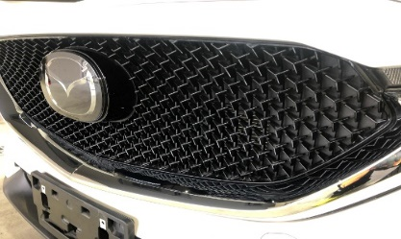
グリル
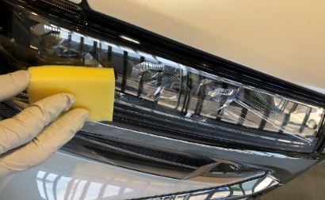
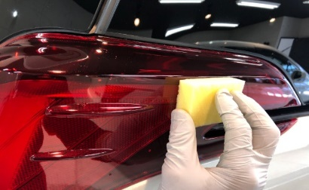
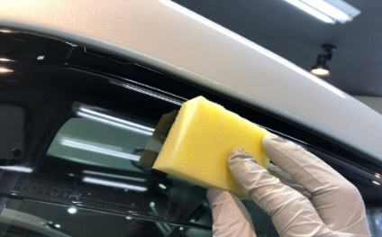

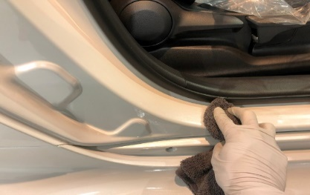
ドア内側のステップ
ドアヒンジ
ボンネット裏面
給油口
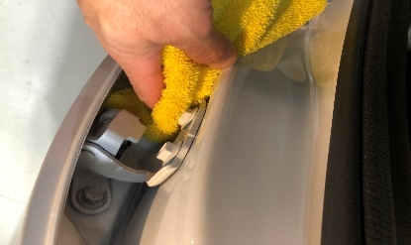
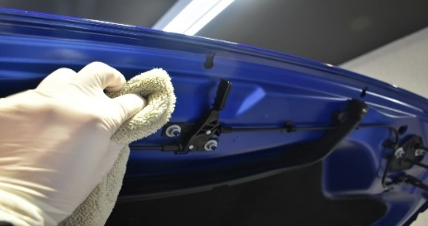
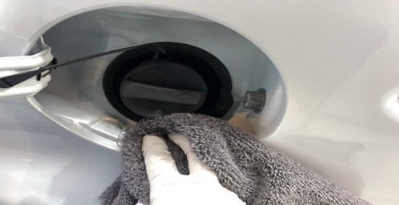

リボルト コーティング参考価格表
クラス |  |  |  | エクストリーム | リボルトプロ |  | リボルト |  | リボルトライト |  | ライト新車
SS |  |  |  | 131,500 | 101,200 |  | 75,900 |  | 53,100 |  | 33,000
SS |  |  |  | 148,200 | 114,000 |  | 85,500 |  | 59,800 |  | 35,200
M |  |  |  | 157,400 | 121,100 |  | 90,800 |  | 63,500 |  | 37,400
L |  |  |  | 169,700 | 130,600 |  | 97,900 |  | 68,500 |  | 40,700
LL |  |  |  | 185,200 | 142,500 |  | 106,800 |  | 74,700 |  | 44,000
XL |  |  |  | 200,700 | 154,400 |  | 115,800 |  | 81,000 |  | 48,400
経年車 |  |  |  | ＋10%～

クラス |  |  |  | エクストリーム | リボルトプロ |  | リボルト |  | リボルトライト |  | ライト新車
SS |  |  |  | 148,200 | 114,000 |  | 85,500 |  | 59,800 |  | 35,200
SS |  |  |  | 157,400 | 121,100 |  | 90,800 |  | 63,500 |  | 37,400 |  | 磨きなしの場合はひとつ下のクラスで施工料金可 例リボルトプロ→リボルト
M |  |  |  | 169,700 | 130,600 |  | 97,900 |  | 68,500 |  | 40,700
L |  |  |  | 185,200 | 142,500 |  | 106,800 |  | 74,700 |  | 44,000 |  | エクストリーム | プロｘ1.3
LL |  |  |  | 200,700 | 154,400 |  | 115,800 |  | 81,000 |  | 48,400 |  | プロ
XL |  |  |  | 220,700 | 169,800 |  | 127,300 |  | 89,100 |  | 53,200 |  | リボルト | プロｘ0.75
経年車 |  |  |  | ＋10% |  |  |  |  |  |  |  |  | ライト | リボルトｘ0.7
経年車 10年経過 |  |  |  | ＋20% |  |  |  |  |  |  |  |  | 新車ライト
※ | リボルト内での参考比較です。下地処理の洗車、磨きに重点を置いてますので、ライトコースでもご満足いただけます
※ | ３ヶ月～１年半毎にメンテナンスにて水シミ、鉄粉を除去することで、よりきれいな状態を保つことができます

輸入車

クラス |  |  | 参考車種 |  |  | エクストリーム |  | リボルトプロ | リボルト | リボルトライト |  | ライト新車
SS |  |  | トゥインゴ、１０６、スマート |  |  | 137,200 |  | 105,600 | 79,200 | 55,000 |  | 35,200
S |  |  | ＳＬＣ、ＳＬＫ、ＭＩＮ、C3、アバルト |  |  | 145,800 |  | 112,200 | 84,700 | 60,500 |  | 37,400
M |  |  | ＡＢＣクラス、CLK、ＢＭＷ３シリーズ,Ｑ２ |  |  | 157,300 |  | 121,000 | 93,500 | 66,000 |  | 40,700
L |  |  | ＧＬＫ、Ｅクラス、Ｘ１、Ｘ２、Ｑ３、C5、C6、XC４０ |  |  | 171,600 |  | 132,000 | 102,300 | 72,600 |  | 44,000
LL |  |  | ＧＬＣ、Ｘ３～Ｘ６、Ｑ５～Ｑ８、ラングラー |  |  | 185,900 |  | 143,000 | 110,000 | 82,500 |  | 48,400
XL |  |  | ＧＬＳ、Ｘ７,レンジローバー |  |  | 200,200 |  | 154,000 | 118,800 | 88,000 |  | 52,800
経年車 |  |  | お求めの仕上がりによって料金が変動します |  |  | +10～40% |  | +10～40% | +10～40% | +10～20%
※経年車の料金参考
10% |  | ・・・比較的状態のいいお車、軽度の傷、水シミ（ウォータースポット）は除去
20% |  | ・・・塗装膜を確保しつつ、できる限り傷、水シミを除去
40% |  | ・・・特殊研磨にて天井、ボンネットの重度な水シミを除去
※ | 一部車両のによっては、形状の関係により実際のサイズより上のサイズ料金となります

